ログインページ
外部設計書 |  |  |  |  |  | チーム名 |  | Knight
 |  |  |  |  |  | 画面名 |  | ログイン |  |  |  | 作成者 | 伊藤 |  |  | 更新者
 |  |  |  |  |  | システム名 |  | くらすぼーど |  |  |  | 作成日 | 2024-06-13 |  |  | 更新日
 |  |  |  |  |  | 備考

 | 画面設計

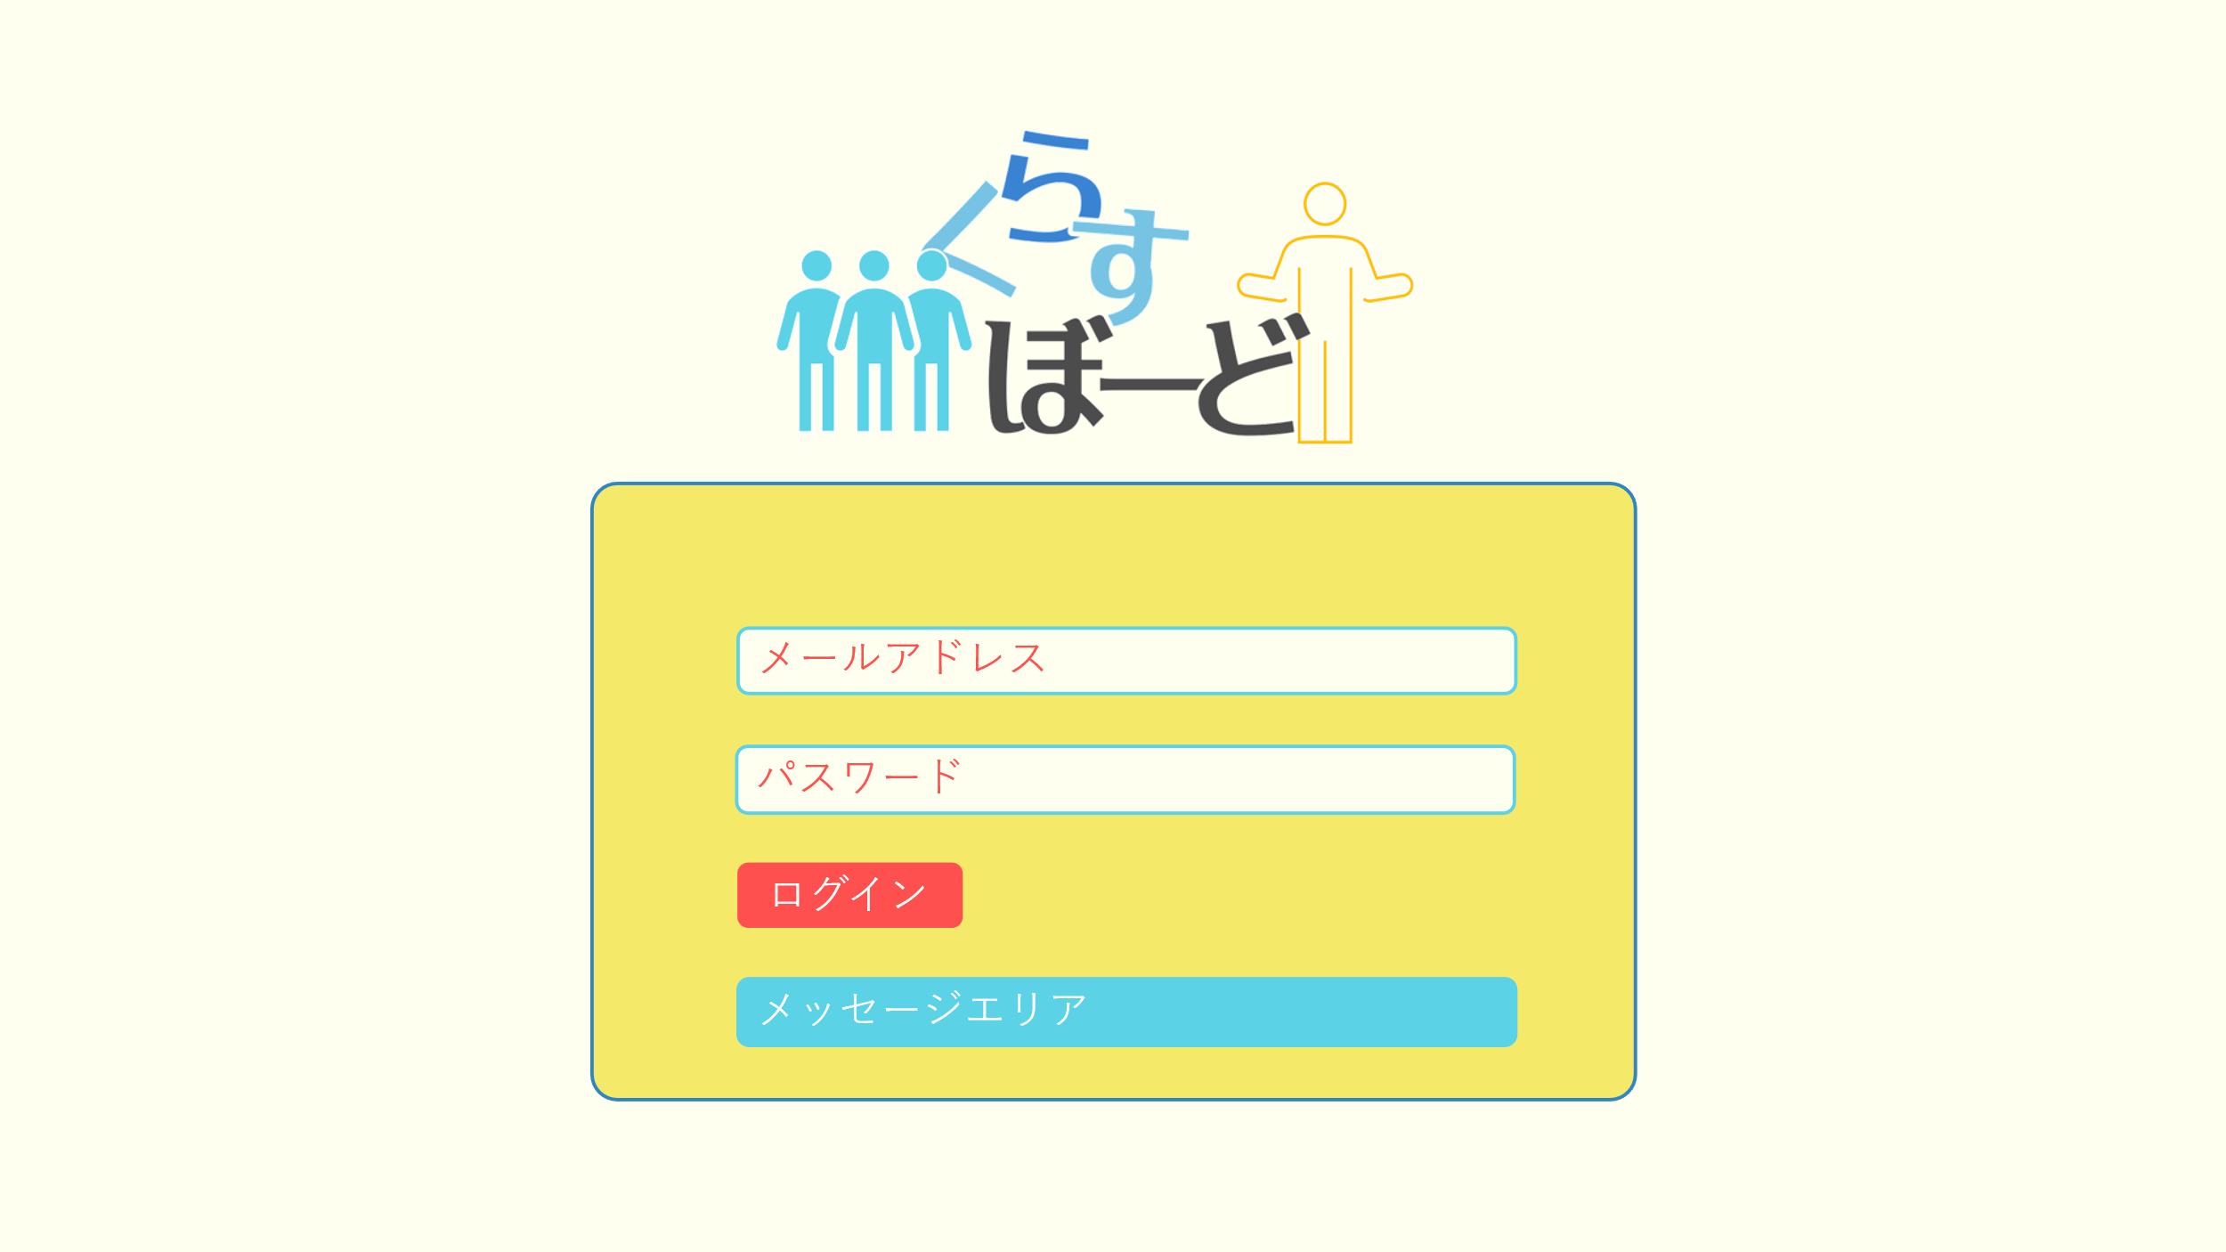

①

②

③

④

 | 機能設計
 |  | ページロード

 |  |  | 本画面ではページロード時の処理は無し。
 |  |  | ログイン画面用jspを表示する。

 |  | ③ログインボタン押下時

 |  |  | ボタン押下時、以下のエラーチェックを行う。
 |  |  | 1.ログインIDが入力されていない。
 |  |  |  | 「ログインIDを入力してください。」エラーを表示する。
 |  |  | 2.パスワードが入力されていない。
 |  |  |  | 「パスワードを入力してください。」エラーを表示する。

 |  |  | 上記エラーが無い場合、パスワードを用いてusersテーブルを検索し、1件ヒットするかどうかをチェックする。
 |  |  | チェックにて、1件ヒットした場合は「板書（講師）」または「板書（受講生）」画面に遷移する。
 |  |  | 1件ヒットでない場合、本画面のメッセージエリアに「ログインIDまたはパスワードに誤りがあります」と表示する。
 |  |  | メッセージエリアは、メッセージが無い場合には背景色も表示しない。

 | 項目定義書

 | No |  | 物理名 |  | 論理名 |  | 画面型 |  | データ型(Java) | min | max | DBテーブル |  | DBカラム | 備考
 |  | 1 | loginId |  | ログインID |  | text |  | String |  |  | users |  | user_id
 |  | 2 | password |  | パスワード |  | text |  | String |  |  | users |  | password
 |  | 3 | loginButton |  | ログインボタン |  | button
 |  | 4 | message |  | メッセージエリア |  | div |  | String |  |  |  |  |  | 初期表示時は非表示。

講師_新規登録ページ
外部設計書 |  |  |  |  | チーム名 |  | Knight
 |  |  |  |  | 画面名 |  | ログイン |  |  |  | 作成者 | 伊藤 |  |  | 更新者
 |  |  |  |  | システム名 |  | くらすぼーど |  |  |  | 作成日 | 2024-06-13 |  |  | 更新日
 |  |  |  |  | 備考

 | 画面設計

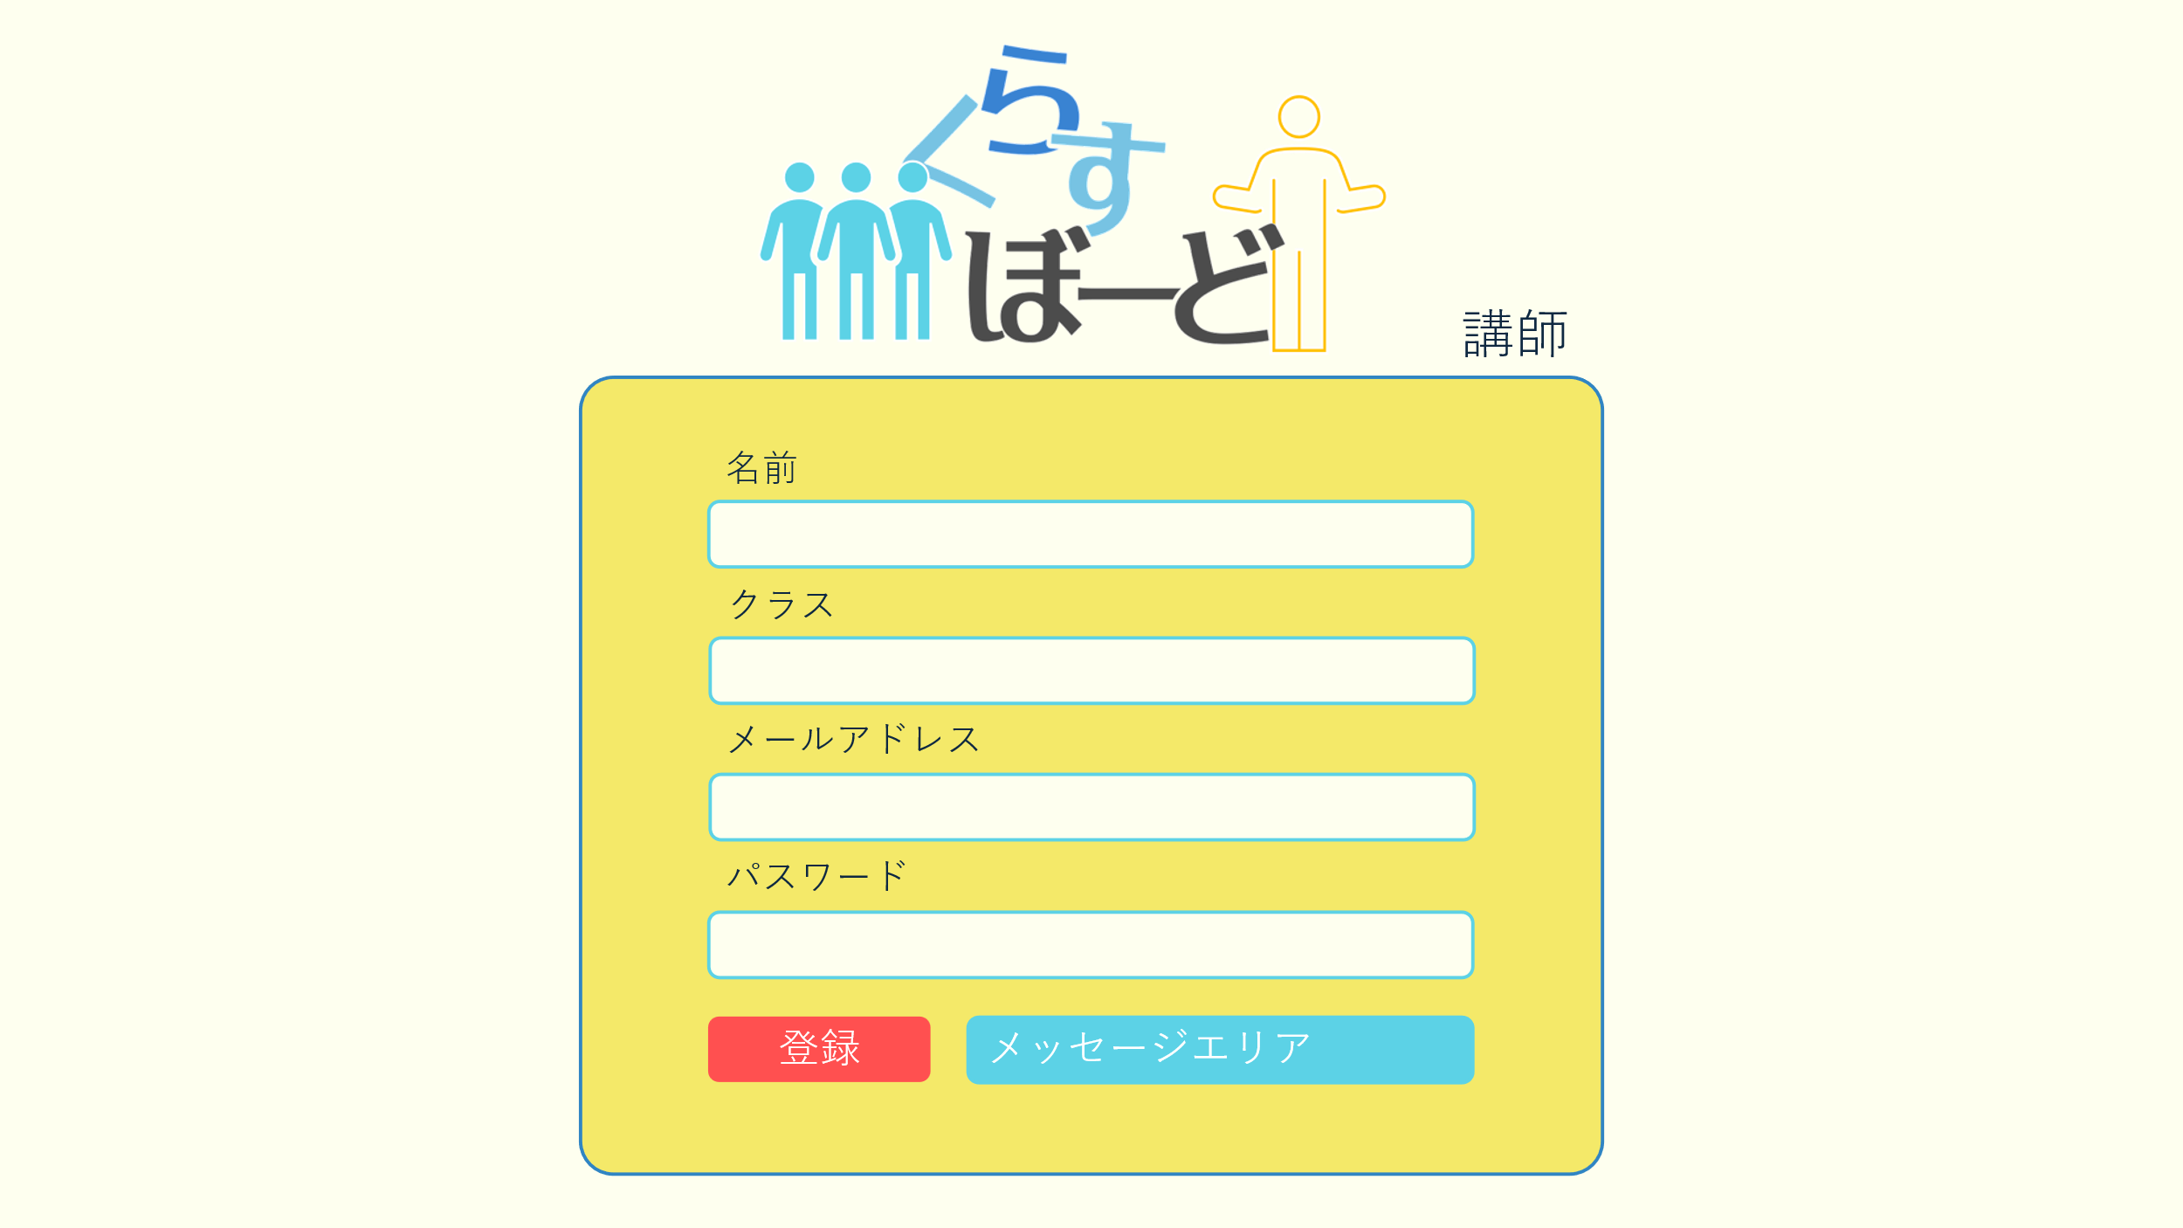

①

②

③

④

⑤
⑥

 | 機能設計
 |  | ページロード

 |  |  | 本画面ではページロード時の処理は無し。
 |  |  | 登録画面用jspを表示する。

 |  | ⑤登録ボタン押下時

 |  |  | 未入力項目がある場合「全項目入力してください」エラーをメッセージエリアに表示する。

 |  |  | 上記エラーが無い場合、メールアドレスを用いてusersテーブルを検索し、ヒットするかどうかをチェックする。
 |  |  | チェックにて、ヒットした場合は「入力されたメールアドレスはすでに登録されています」エラーをメッセージエリアに表示する。

 |  |  | エラーがない場合、userテーブルに1件のデータを追加する。
 |  |  | データ追加後、ログイン画面に遷移する。
 |  |  | メッセージエリアは、メッセージが無い場合には背景色も表示しない。

 | 項目定義書

 | No |  | 物理名 | 論理名 |  | 画面型 |  | データ型(Java) | min | max | DBテーブル |  | DBカラム | 備考
 |  | 1 | name | 名前 |  | text |  | String |  |  | users |  | user_name
 |  | 2 | class | クラス |  | text |  | String |  |  | users |  | user_class | 講師と受講生のいずれかを選択する。
 |  | 3 | mailaddress | メアド |  | text |  | String |  |  | users |  | user_address
 |  | 4 | password | パスワード |  | password |  | String |  |  | users |  | password
 |  | 5 | registButton | 登録ボタン |  | button |  | String |  |  | users |  | user_regist
 |  | 6 | message | メッセージエリア |  | div |  | String |  |  |  |  |  | 初期表示時は非表示。

受講生_新規登録ページ
外部設計書 |  |  |  |  | チーム名 |  | Knight
 |  |  |  |  | 画面名 |  | ログイン |  |  |  | 作成者 | 伊藤 |  |  | 更新者
 |  |  |  |  | システム名 |  | くらすぼーど |  |  |  | 作成日 | 2024-06-13 |  |  | 更新日
 |  |  |  |  | 備考

 | 画面設計


①

②

③

④

⑥
⑤

 | 機能設計
 |  | ページロード

 |  |  | 本画面ではページロード時の処理は無し。
 |  |  | 登録画面用jspを表示する。

 |  | ⑤登録ボタン押下時

 |  |  | 未入力項目がある場合「全項目入力してください」エラーをメッセージエリアに表示する。

 |  |  | 上記エラーが無い場合、メールアドレスを用いてusersテーブルを検索し、ヒットするかどうかをチェックする。
 |  |  | チェックにて、ヒットした場合は「入力されたメールアドレスはすでに登録されています」エラーをメッセージエリアに表示する。

 |  |  | エラーがない場合、userテーブルに1件のデータを追加する。
 |  |  | データ追加後、ログイン画面に遷移する。
 |  |  | メッセージエリアは、メッセージが無い場合には背景色も表示しない。

 | 項目定義書

 | No |  | 物理名 | 論理名 |  | 画面型 |  | データ型(Java) | min | max | DBテーブル |  | DBカラム | 備考
 |  | 1 | name | 名前 |  | text |  | String |  |  | users |  | user_name
 |  | 2 | class | クラス |  | text |  | String |  |  | users |  | user_class | 講師と受講生のいずれかを選択する。
 |  | 3 | mailaddress | メアド |  | text |  | String |  |  | users |  | user_address
 |  | 4 | password | パスワード |  | text |  | String |  |  | users |  | password
 |  | 5 | registButton | 登録ボタン |  | button |  | String |  |  | users |  | user_regist
 |  | 6 | message | メッセージエリア |  | div |  | String |  |  |  |  |  | 初期表示時は非表示。

受講生板書ページ
外部設計書 |  |  |  |  | チーム名 |  | Knight
 |  |  |  |  | 画面名 |  | 受講生ページ |  |  |  | 作成者 | 伊藤 |  |  | 更新者
 |  |  |  |  | システム名 |  | くらすぼーど |  |  |  | 作成日 | 2024-06-12 |  |  | 更新日
 |  |  |  |  | 備考

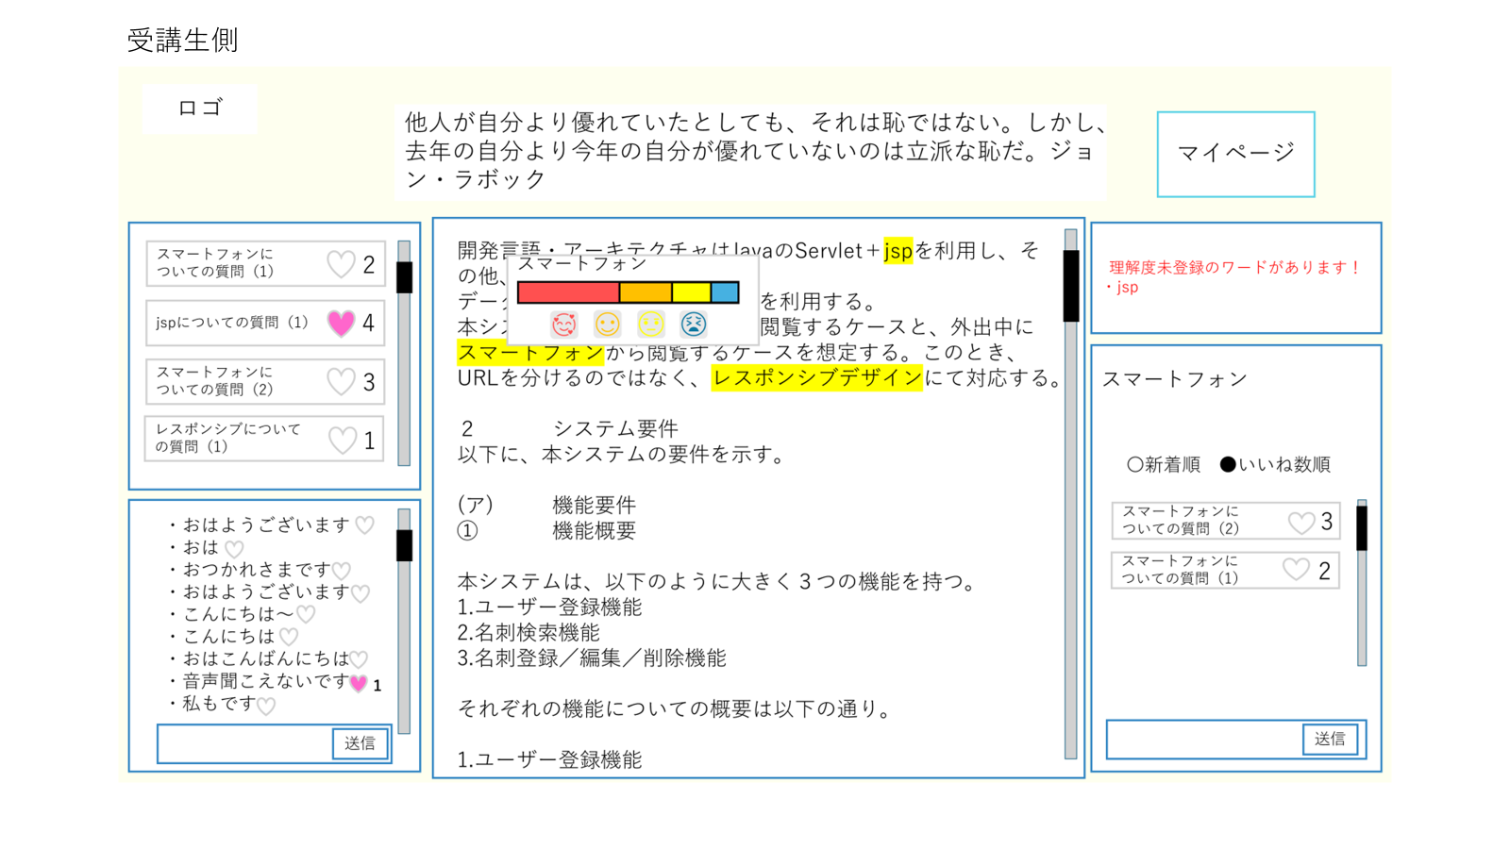
 | 画面設計
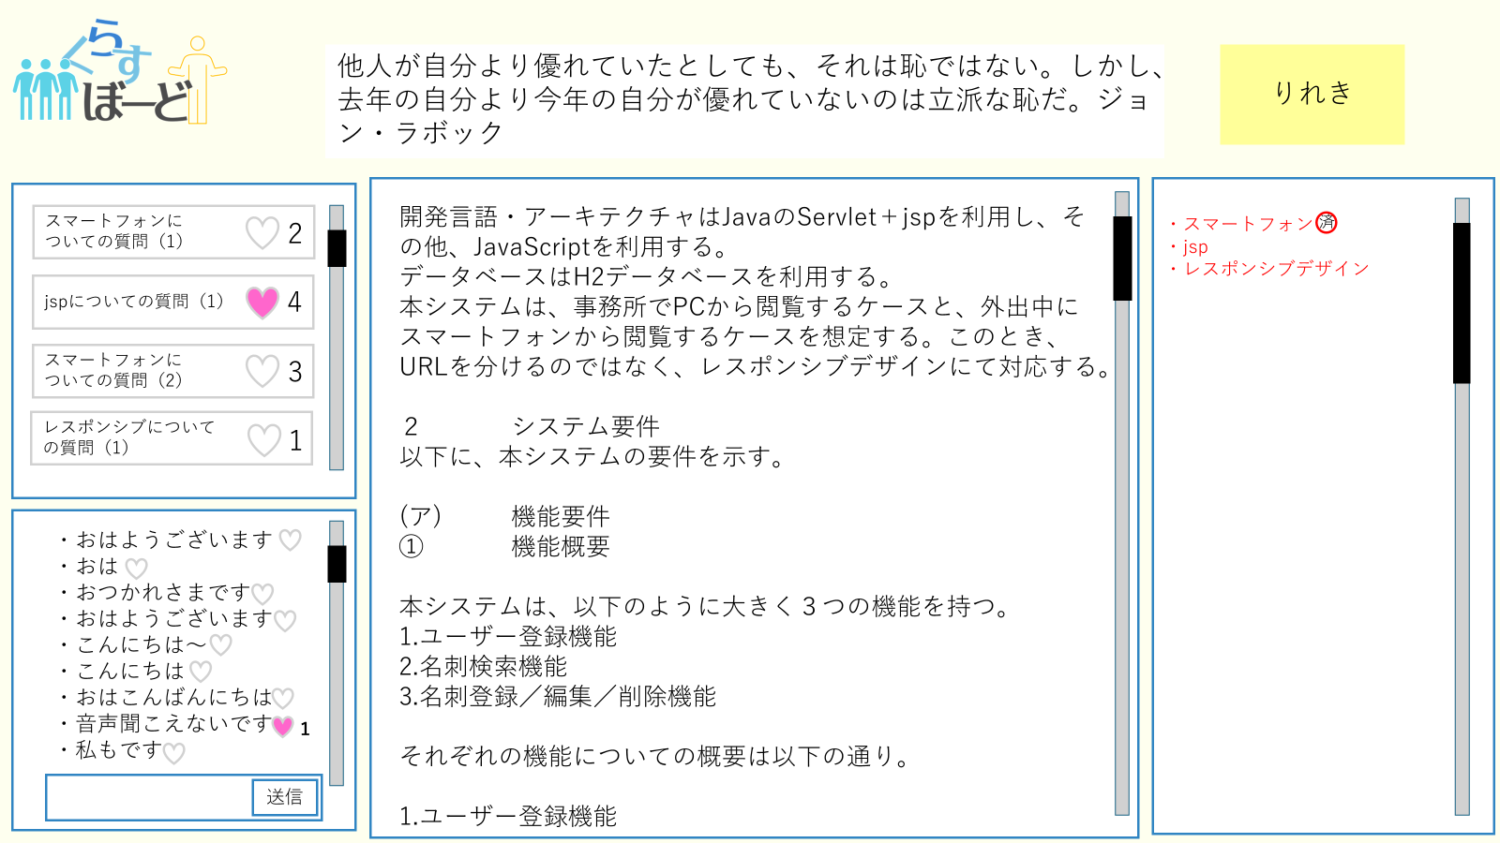

②

 |  |  |  |  |  |  |  |  |  |  |  |  |  |  |  | 名称メモ①板書
 |  |  |  |  |  |  |  |  |  |  |  |  |  |  |  | ②マーカーリスト欄
 |  |  |  |  |  |  |  |  |  |  |  |  |  |  |  | ③質問欄
①
 |  |  |  |  |  |  |  |  |  |  |  |  |  |  |  | ⑤コメント欄

⑩

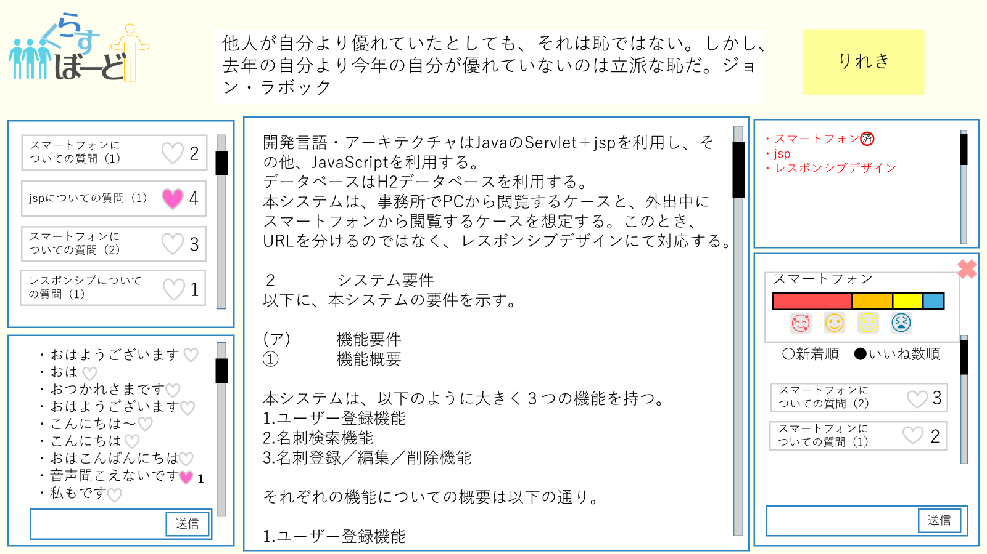
⑨
⑧

③

⑦
⑤
④

⑥

 | 機能設計
 |  | ①板書機能
 |  | 本画面ではページロード時の処理はなし

 |  | ②マーカーの単語一覧表示
 |  | （１）マーカーリスト欄に未登録ワードの一覧が表示される
 |  | （２）未登録ワードを登録したら済のマークが表示される

 |  | ③質問欄の表示
 |  | （１）未登録ワードをクリックすると未登録欄が上に上がりそのスペースに質問欄が表示される
 |  | （2）その単語についての質問を投稿できる
 |  | （3）×を押すと質問欄が閉じる

 |  | ④質問に対してのリアクション
 |  | （1）投稿された質問に対してハートマークを押すとリアクションできる
 |  | （２）リアクションの総数が表示される

 |  | ⑤質問を新着順、いいね数順にソートする
 |  | （１）選択タブから新着順、いいね数順を選択する
 |  | （２）選択した順に昇順、降順を選択する
 |  | （３）データが指定した順にソートされる

 |  | ⑥マーカー部分へのコメント送信
 |  | （1）板書に対して講師アカウントでマーカーを引いた部分に受講生アカウントからコメントを送信する
 |  | （２）そのコメントがリアルタイムで更新され、画面に反映される。
 |  | （３）コメントは画面端にリアルタイムで更新・表示され、各マーカーごとのコメントはマーカーをクリック時に画面端の別場所に表示される。

 |  | ⑦マーカー部分へのコメントに対してのリアクション（いいね）
 |  | （１）送信されたコメントに対してハートマークを押すとリアクションできる
 |  | （２）リアクションの総数が表示される

 |  | ⑧全体コメントへの送信

 |  | ⑨全体コメントに対してのリアクション

 |  | ⑩履歴ページへの移動
 |  | 受講生_履歴ページへ移動する

 |  | ⑪今日の格言の表示
 |  | ログインすると毎日別の格言が表示される

 | 項目定義書

 | No |  | 物理名 | 論理名 |  | 画面型 |  | データ型(Java) | min | max | DBテーブル |  | DBカラム | 備考
 | ② |  | level | 理解度チェック
 | ② |  | hoverGraph | ホバーグラフ
 | ③ |  | unregistered | 理解度未登録項目
 | ③ |  | commentDelete | コメント削除
 | ④ |  | markerComment | マーカーコメント |  |  |  | String
 | ⑤ |  | commentEmpathy | コメント共感リアクション
 | ⑥ |  | questionSend | 質問送信
 | ⑥ |  | questionSort | 質問並び替え |  | button
 | ⑦ |  | questionEmpathy | 質問共感リアクション
 | ⑧ |  | proverb | 格言 |  | div

講師板書ページ
外部設計書 |  |  |  |  | チーム名 |  | Knight
 |  |  |  |  | 画面名 |  | ログイン |  |  |  | 作成者 | 齋田 |  |  | 更新者
 |  |  |  |  | システム名 |  | くらすぼーど |  |  |  | 作成日 | 2024-06-13 |  |  | 更新日
 |  |  |  |  | 備考

 | 画面設計
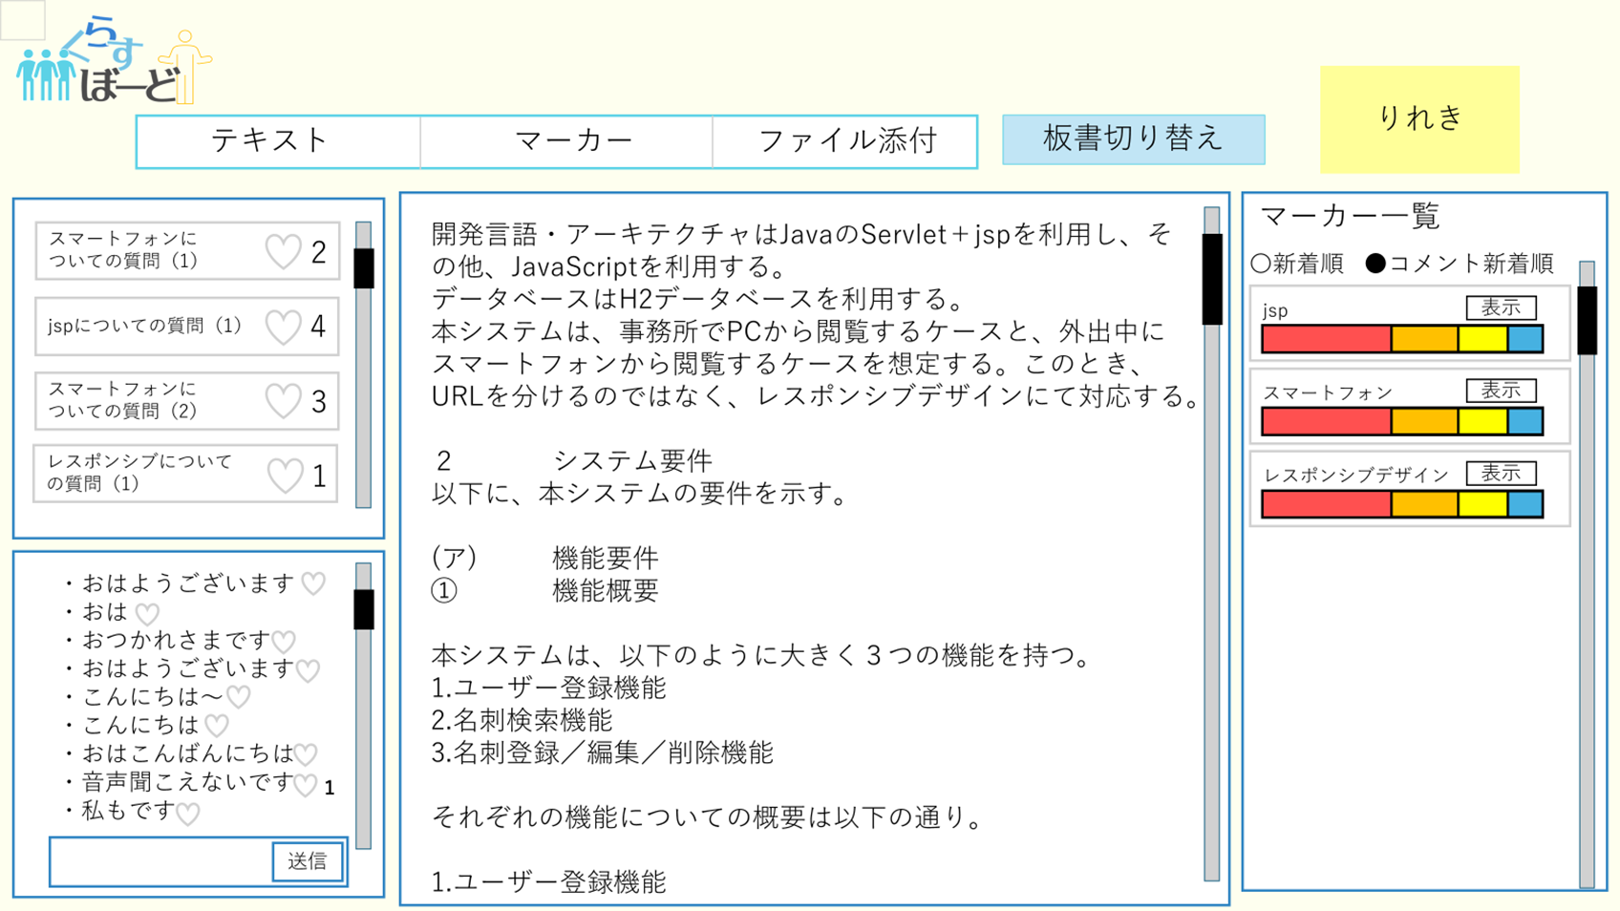
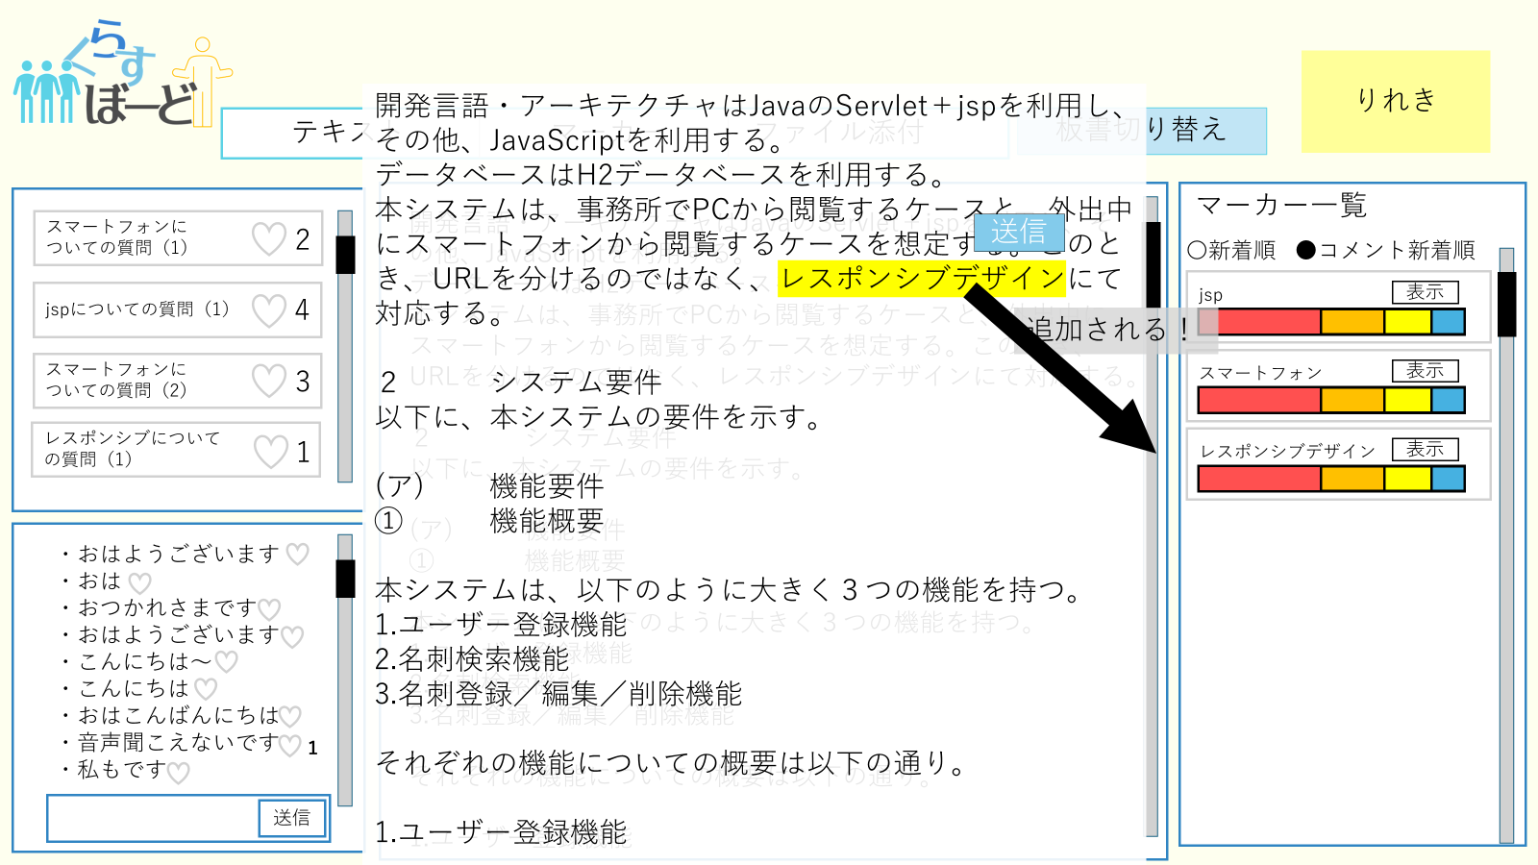
⑧
⑤
⑦
⑥
①
③
④
⑨

⑩
②

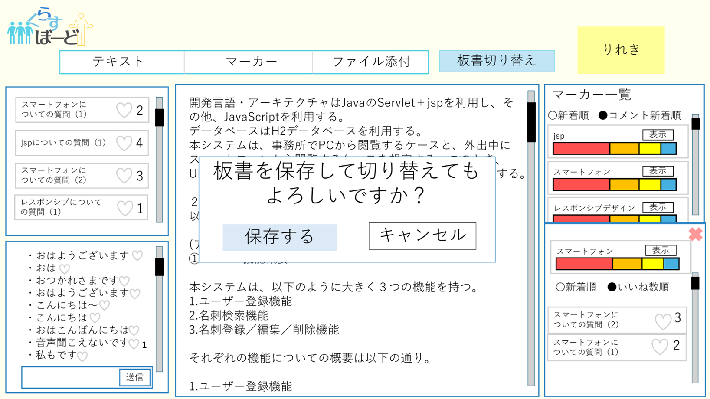
⑫
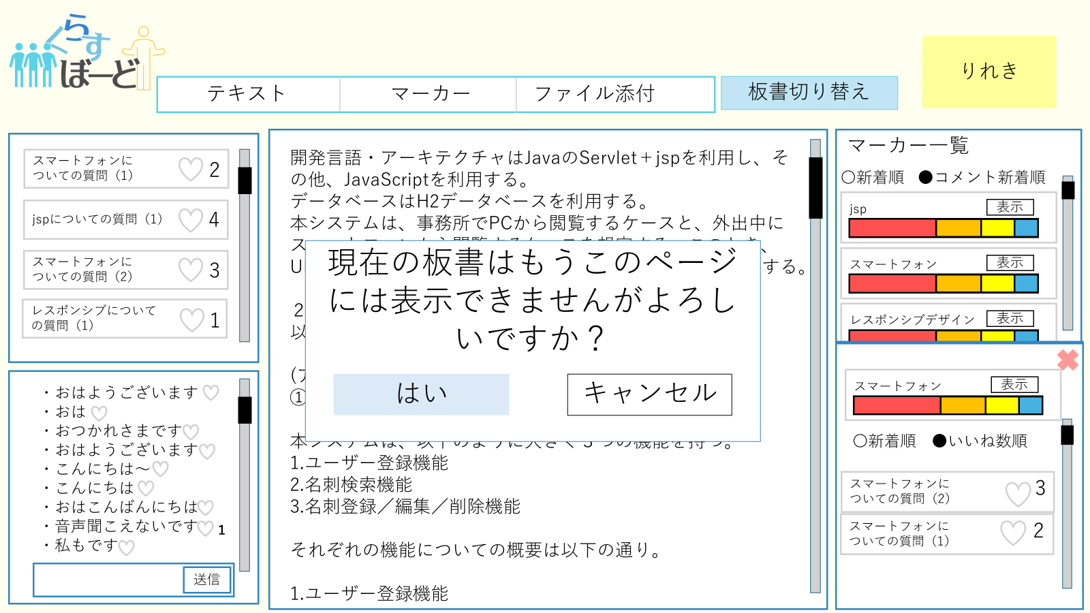
⑮

⑭
⑬
⑪

 | 機能設計
 |  | 講師板書ページ

 |  | ①質問欄 講師がマーカーした用語に対し、受講生が送った質問が表示される
 |  | ②コメント欄 送信ボタンで講師側も受講生側も送信ができる
 |  | ③板書 講師側が記入できる
 |  | ④マーカー履歴度一覧 マーカーした単語の受講生の理解度が表示される。表示を押すと⑭のように質問が表示される。
 |  | ⑤クリックでテキスト記入モードになる
 |  | ⑥クリックでファイル添付が行える
 |  | ⑦クリックで⑧のマーカーモードに切り替わりモーダルにてマーカーが可能となる
 |  | ⑨マーカーした単語の理解度グラフが追加される
 |  | ⑩理解度グラフにある表示ボタンを押すと、⑪の単語に対する質問がアコーディオンで表示される
 |  | ⑫クリックすると板書の保存と切り替えが行われる。実行前に⑬→⑭のように2つの確認アラートが表示される。
 |  | ⑭クリックで履歴ページに移動する

 | 項目定義書

 | No |  | 物理名 | 論理名 |  | 画面型 |  | データ型(Java) | min | max | DBテーブル |  | DBカラム | 備考
 |  | 1 | Questionfield | 質問欄 |  | div |  | String
 |  | 2 | commentfield | コメント欄 |  | div |  | String
 |  | 3 | board | 板書 |  | div |  | String
 |  | 4 | markerfield | マーカー一覧 |  | div |  | String
 |  | 5 | textbutton | テキストボタン |  | button
 |  | 6 | filebutton | ファイル添付ボタン |  | button
 |  | 7 | markerbutton | マーカーボタン |  | button
 |  | 8 | marker | マーカー機能
 |  | 9
 |  | 10 | levelgraph | 理解度グラフ
 |  | 11
 |  | 12 | boardchange | 板書切り替えボタン |  | button
 |  | 13 | boardchangealert1 | 板書切り替えアラート１ |  | button
 |  | 14 | boardchangealert2 | 板書切り替えアラート２ |  | button
 |  | 15 | datebutton | 履歴ボタン |  | button

受講生_履歴ページ
外部設計書 |  |  |  | チーム名 |  | Knight
 |  |  |  | 画面名 |  | 受講生ページ |  |  |  | 作成者 | A1チーム |  |  | 更新者
 |  |  |  | システム名 |  | くらすぼーど |  |  |  | 作成日 |  |  |  | 更新日
 |  |  |  | 備考
①

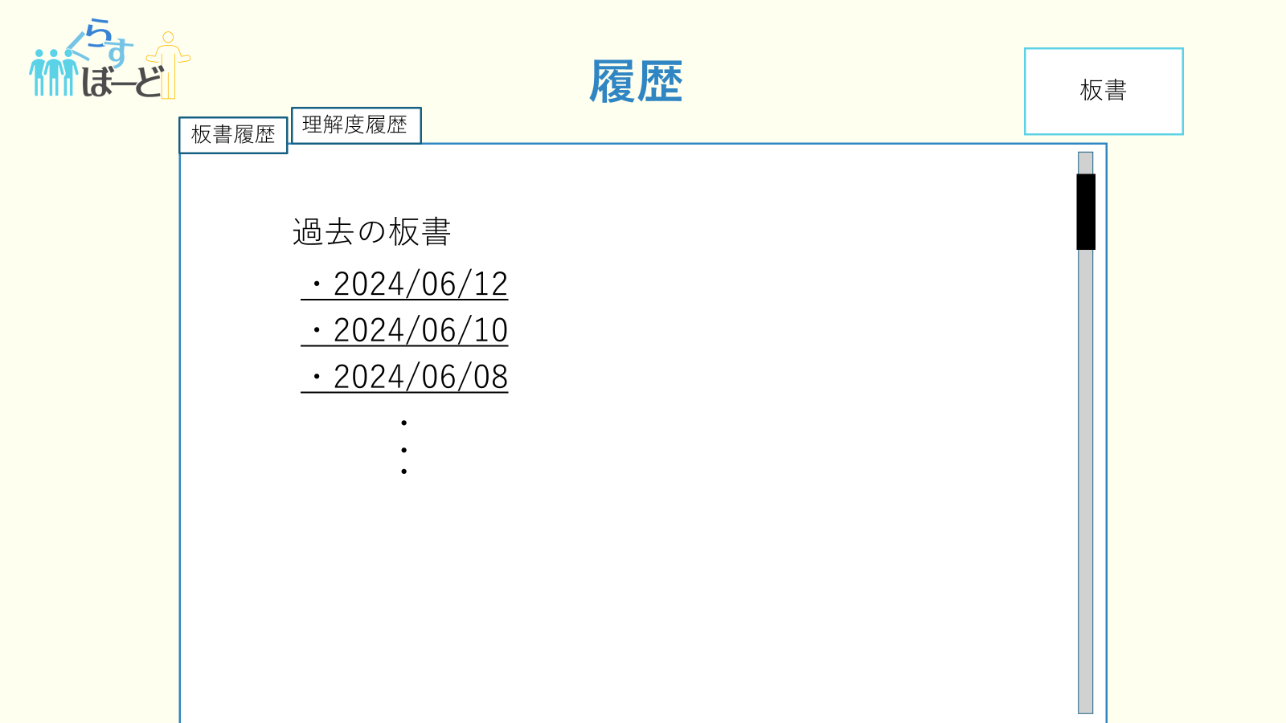
 | 画面設計
①
③
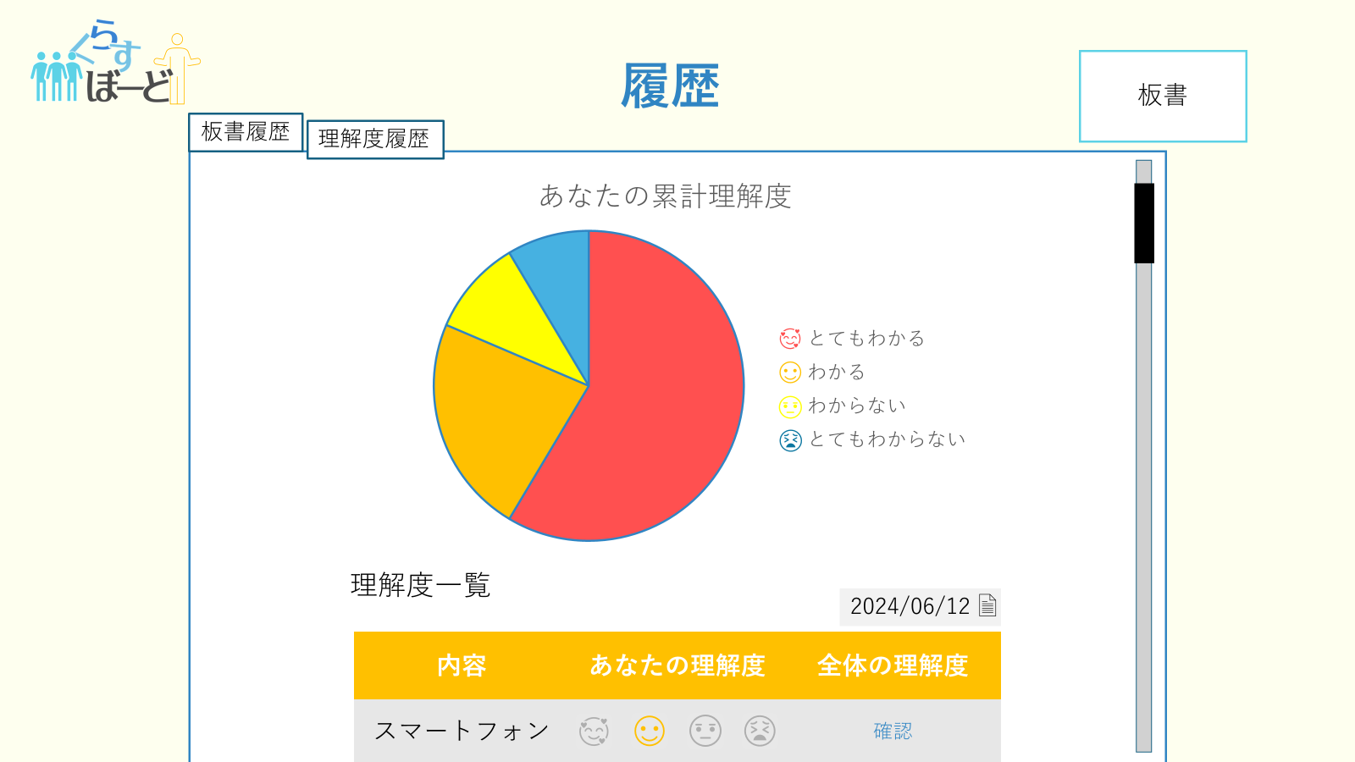
③
①
②
①
⑤
②
④
⑤
④

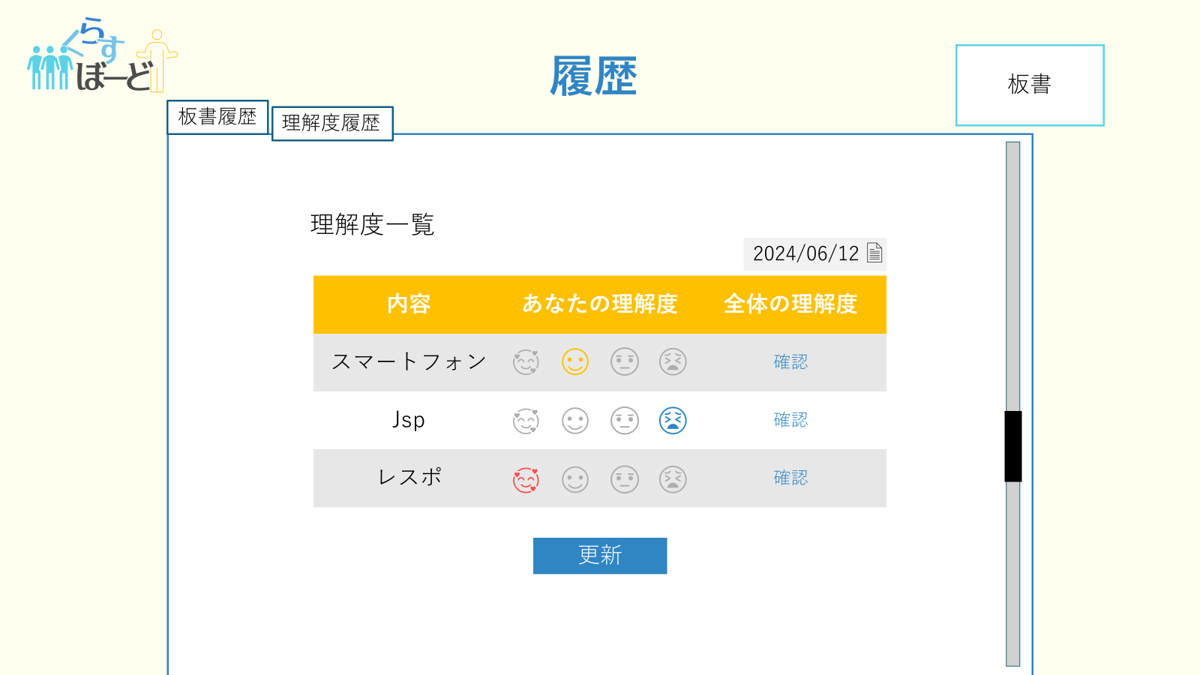
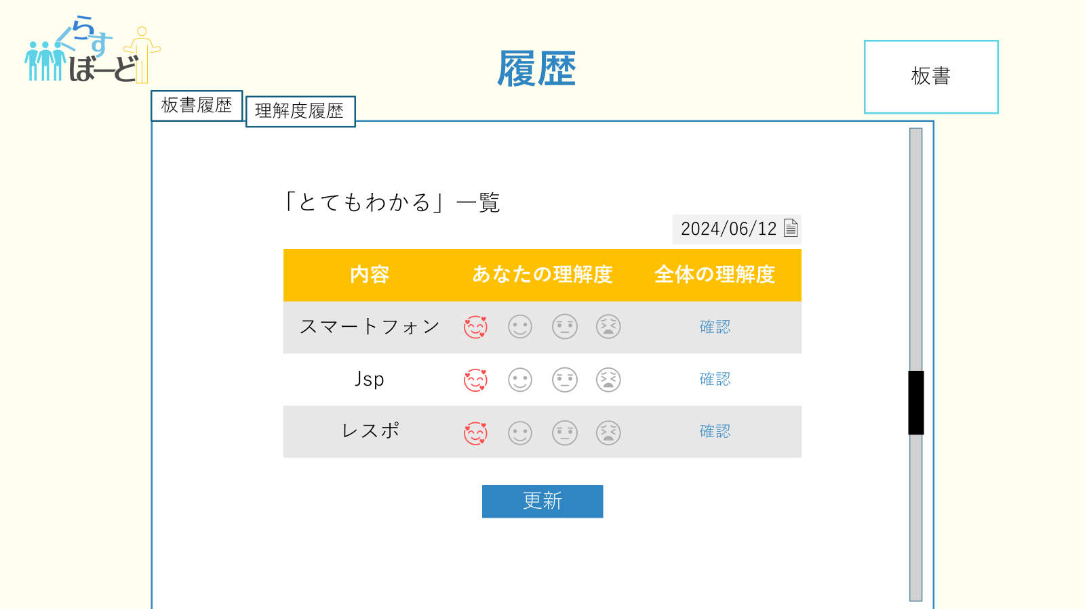

⑥
⑧

⑦

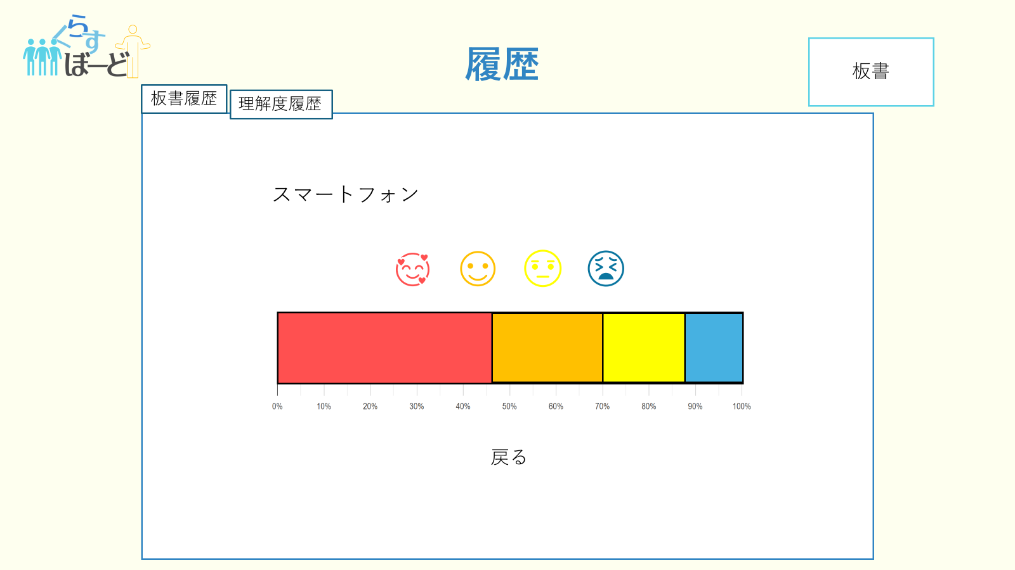
⑩

⑨

 | 機能設計
 |  | 受講生履歴ページ

 |  | ①クリックすると過去の板書のアドレスが表示される
 |  | ②過去の板書のアドレスをクリックするとその板書のデータページにとぶ
 |  | ③クリックすると④のような今までの累計理解度グラフと、理解度一覧が表示される。右上のタブで日にちを変更できる。
 |  | ④
 |  | ④

 | 項目定義書

 | No | 物理名 | 論理名 |  | 画面型 |  | データ型(Java) | min | max | DBテーブル |  | DBカラム | 備考

講師_履歴ページ
外部設計書 |  |  |  |  | チーム名 |  | Knight
 |  |  |  |  | 画面名 |  | 受講生ページ |  |  |  | 作成者 | 齋田 |  |  | 更新者
 |  |  |  |  | システム名 |  | くらすぼーど |  |  |  | 作成日 | 2024-06-13 |  |  | 更新日
 |  |  |  |  | 備考

 | 画面設計
①
③

②

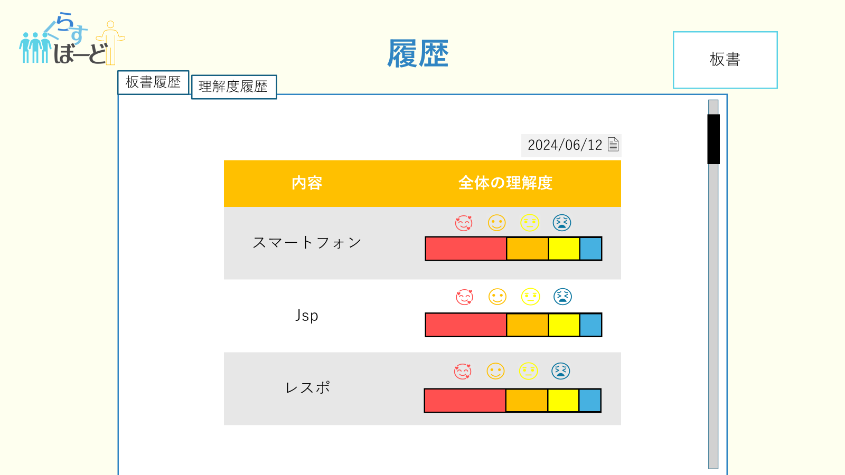
⑤

④

 | 機能設計
 |  |  | 講師履歴ページ

 |  |  | ①クリックすると過去の板書のアドレスが表示される
 |  |  | ②過去の板書のアドレスをクリックするとその板書のデータページにとぶ
 |  |  | ③クリックすると④のような今までマーカーした単語の理解度確認画面が表示される。タブで日にちを変更できる。
 |  |  | ⑤クリックすると講師板書ページに移動する。

 | 項目定義書

 | No |  | 物理名 | 論理名 |  | 画面型 |  | データ型(Java) | min | max | DBテーブル |  | DBカラム | 備考
 |  | 1 |  | 板書履歴ボタン |  | button
 |  | 2
 |  | 3 |  | 理解度履歴ボタン |  | button
 |  | 4
 |  | 5 |  | 板書ボタン |  | button

講師_過去板書閲覧ページ
外部設計書 |  |  |  |  | チーム名 |  | Knight
 |  |  |  |  | 画面名 |  | 受講生ページ |  |  |  | 作成者 | 齋田 |  |  | 更新者
 |  |  |  |  | システム名 |  | くらすぼーど |  |  |  | 作成日 | 2024-06-13 |  |  | 更新日
 |  |  |  |  | 備考

 | 画面設計

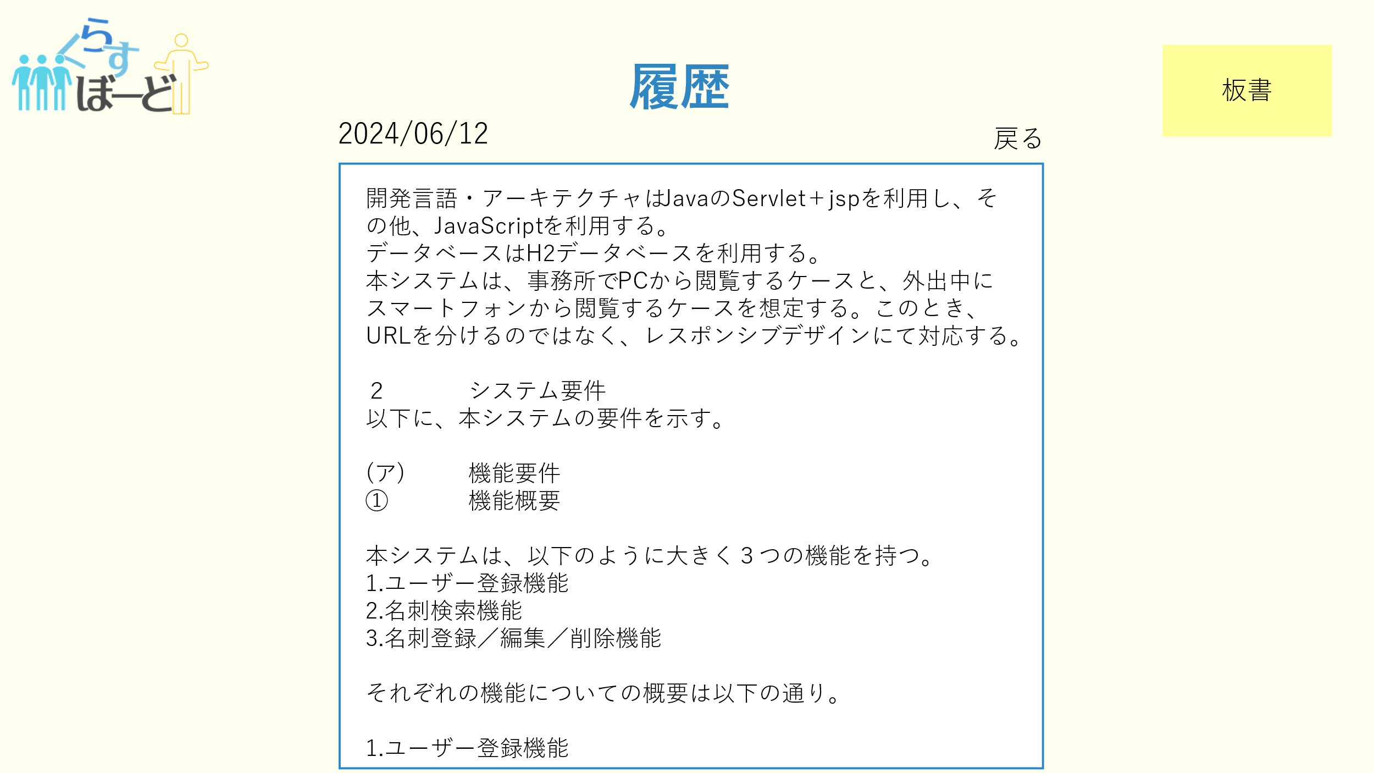

②

①

 | 機能設計
 |  | ページロード
 |  |  | 過去板書閲覧画面用jspを表示する。
 |  |  | ページ表示時、板書履歴テーブルから板書名？が一致する板書データを取得し表示する。

 |  | ①戻るボタンクリック時、講師履歴画面に遷移する。

 |  | ②板書ボタンクリック時、板書画面に遷移する。

 | 項目定義書

 | No |  | 物理名 | 論理名 |  | 画面型 |  | データ型(Java) | min | max | DBテーブル |  | DBカラム | 備考
 |  | 1 | backButton | 戻るボタン |  | button
 |  | 2 | boardButton | 板書ボタン |  | button

